Definitions
Définition des catégories d'aide
Régime PME | Ce régime cadre d’aides en faveur des PME sert de base juridique nationale, conformément à la réglementation européenne, aux interventions publiques qui ont pour objectif de faciliter le développement des activités économiques des PME particulièrement en soutenant leurs projets d’investissement
Régime AFR | Ce régime cadre d’aides à finalité régionale sert de base juridique nationale, conformément à la réglementation européenne, aux interventions publiques qui contribuent au développement des territoires en difficulté en soutenant plus particulièrement les investissements initiaux des grandes entreprises et des PME et/ou la création d’emplois liés à ces investissements. Les zones AFR peuvent être trouvées aux liens suivants : - https://www.legifrance.gouv.fr/jorf/id/JORFTEXT000046003627 - https://dgcl-sdcat.maps.arcgis.com/apps/instant/interactivelegend/index.html?appid=2fff2a5e62904ff5930d15a7d3d16872

Statut d'entreprise (sens EU)
Statuts / taille entreprise | La catégorie d'entreprise et assimilé : GE : Grande Entreprise; ETI : Entreprise de Taille Intermédiaire PE : Petite et Moyenne Entreprise * Définition : https://www.legifrance.gouv.fr/affichTexte.do?cidTexte=JORFTEXT000019961059

Précisions sur le régime d'aide PME | Régime cadre exempté de notification n°SA.100189 relatif aux aides en faveur des PME pour la période 2014-2023
Principaux investissements éligibles | • Actifs corporels/incorporels se rapportant à : - Création d’un établissement - Extension d’un établissement existant - Diversification de la production d’un établissement vers de nouveaux produits supplémentaires - Changement fondamental de l’ensemble du processus de production d’un établissement existant • Investissements à l’acquisition des actifs appartenant à un établissement fermé
Couts éligibles | • Coûts d’investissements dans des actifs corporels et incorporels • Coûts salariaux estimés des emplois directement crées par le projet calculé sur une période de 2 ans
Taux d'aide maximum | PE : 20% des coûts admissibles ME : 10% des couts admissibles
Pour plus de détails merci de vous rapporter au texte du régime n°SA.100189 relatif aux aides en faveur des PME pour la période 2014-2023

Précisions sur le régime d'aide AFR | Régime cadre exempté de notification n°SA.58979 relatif aux aides à finalité régionale (AFR) pour la période 2014-2023
Principaux investissements éligibles | Tout investissement en zone AFR dans des actifs corporels et incorporels se rapportant : - A la création d’un établissement - A l’extension des capacités d’un établissement existant - A la diversification de la production d’un établissement vers des produits qu’il ne produisant par auparavant - A un changement fondamental de l’ensemble du processus de production d’un établissement existant Toute acquisition d’actifs en zone AFR appartenant à un établissement fermé
Couts éligibles | - Investissements en actifs corporels et incorporels Ou - Coût salariaux estimés liés à la création d’emplois à la suite d’un investissement initial, calculés sur une période de 2 ans ; Ou - Une combinaison des coûts visés au 2 points précédents => le montant cumulé ne doit pas excéder le montant le plus élevé des deux Nb : les coûts admissibles doivent être étayés de pièces justificatives claires, spécifique et contemporaines des faits
Conditions particulières | - Pour les aides octroyées au GE, pour un changement fondamental dans le processus de production, les coûts admissibles doivent excéder l’amortissement des actifs liés à l’activité à moderniser au cours des 3 exercices précédents - Pour les PME et GE en vue de la diversification des activités d’un établissement existant, les coûts admissibles doivent excéder d’au moins 200% la valeur comptable des actifs réutilisés, telle qu’enregistrée au cours de l’exercice précédent le début des travaux - Après son achèvement, l’investissement est maintenu dans la zone bénéficiaire pendant au – 5 ans ou 3 ans pour les PME Le bénéficiaire de l’aide AFR : - Confirme qu’il n’a pas procédé à la délocalisation vers l’établissement dans lequel doit avoir lieu l’investissement aidé, dans les 2 années précédant la demande d’aide ; - S’engage à ne pas le faire dans les 2 ans à compter de l’achèvement de l’investissement aidé
Taux d'aide maximum | 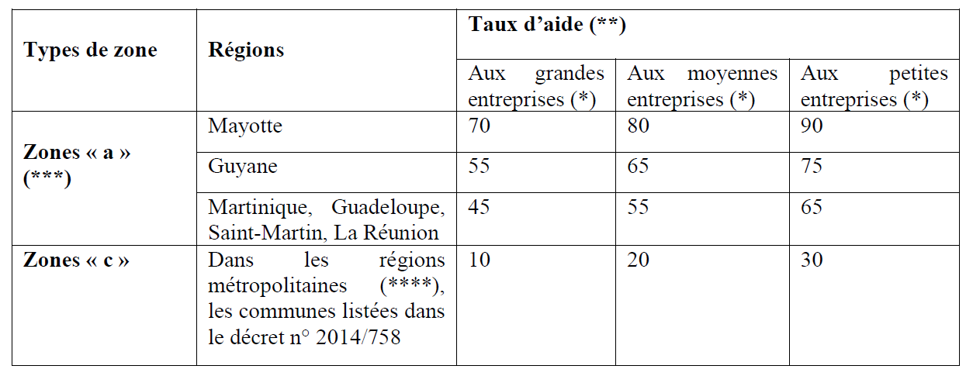
Régime cadre exempté de notification n°SA.58979 relatif aux aides à finalité régionale (AFR) pour la période 2014-2023

Syntheses AIDES
ACTUALISER LES TABLEAUX (ALT + F5 en cliquant sur les tableaux)

Copier / coller ce tableau dans le dossier de candidature

Valeurs | LCDLA | (vide) | Total général
Total des coûts : | 14,363,120 | - | 14,363,120
Somme de Salaires chargés non environnés sans pers.permanents (hors ETP créés par le projet) |  | - | -
Somme de Salaires chargés non environnés sans pers.permanents (ETP créés pour le projet) | 132,600 | - | 132,600
Somme de Frais connexes (forfaitaires) | 26,520 | - | 26,520
Somme de Contributions aux amortissements (projet d'innovation)
Somme de Coûts de sous-traitance | 967,000 | - | 967,000
Somme de Investissement actifs corporels et incorporels | 13,233,000 | - | 13,233,000
Somme de Frais de mission | 4,000 | - | 4,000

Étiquettes de lignes | Coûts totaux
LCDLA | 14,363,120
(vide) | -
Total général | 14,363,120

Partenaire | (Tous)

Étiquettes de lignes | Total des coûts :
LOT 0 | 163,120.00
LOT 1 | 8,950,000.00
LOT 2 | 5,250,000.00
(vide) | 0.00
Total général | 14,363,120.00

Partenaire | (Tous)

Étiquettes de lignes | Somme de Total des coûts
SEM01 | 266,200.00
SEM02 | 327,000.00
SEM03 | 1,617,640.00
SEM04 | 7,596,360.00
SEM05 | 1,049,440.00
SEM06 | 3,506,480.00
(vide) | 0.00
Total général | 14,363,120.00

Partenaire | (Tous)

Étiquettes de lignes | Montant d'aide totale
SEM01 | 99,770
SEM02 | 68,520
(vide) | -
Total général | 168,290

